Specsheet
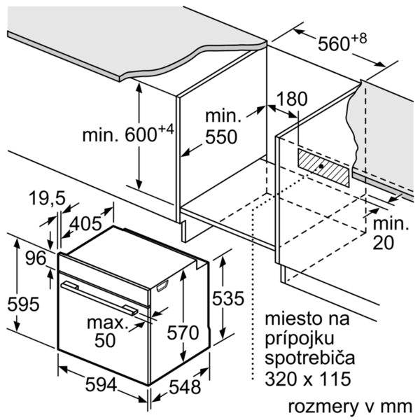

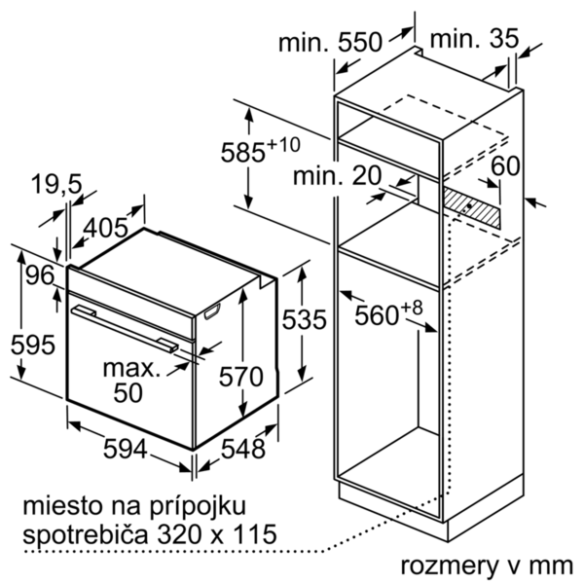

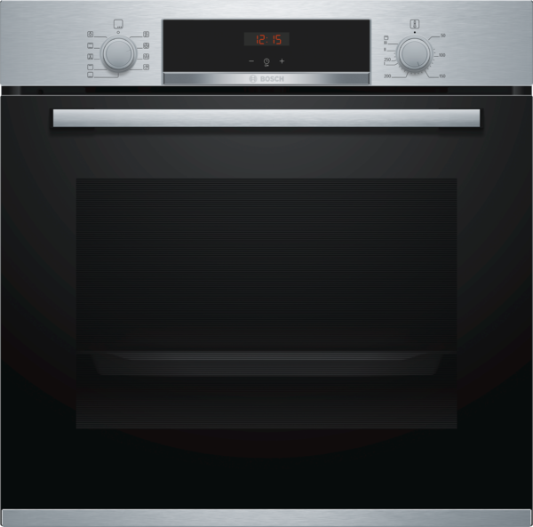
 | Pečicí trouba | zvláštní příslušenství: | Vlastnosti:
 | HBA514ES1 nerez | HEZ317000 : forma na pizzu HEZ327000 : pečicí kámen s dřevěnou lopatkou HEZ333001 : víko pro profi-pánev HEZ530000 : 2 univerzální pánve (poloviční formát) HEZ531000 : Pečicí plech HEZ531010 : Pečicí plech s keremickým povrchem HEZ532000 : Univerzální pánev HEZ532010 : Univerzální pánev s keramickým povrchem HEZ533000 : Profi pánev HEZ538000 : jednonásobný teleskopický výsuv HEZ538200 : 2násobný teleskopický výsuv HEZ538S00 : 3násobný teleskop, z toho 1 ClipRail HEZ625071 : Grilovací plech HEZ633001 : Víko pro profi pánev HEZ633070 : Profi pánev HEZ634000 : Kombinovaný rošt HEZ636000 : skleněná pánev HEZ638300 : 3násobný teleskopický výsuv HEZ660050 : Accessory HEZ660060 : Přídavný sokl HEZ864000 : Skleněné nádobí HEZ9020 : HEZ9041 : Vestavná skříň HEZ915003 : skleněný pekáč 5,1 l HEZG0AS00 : Síťový kabel, délka 3 m | Barva / materiál přední stěny: nerez Konstrukce: Vestavný Integrovaný čisticí systém: Ne Rozmery niky (mm): 585-595 x 560-568 x 550 Rozměry spotřebiče (mm): 595 x 594 x 548 Rozměry zabaleného spotřebice (mm): 675 x 690 x 660 Materiál ovládacího panelu: Nerez Materiál dveří: sklo Hmotnost netto (kg): 31,239 Objem netto - pečicí trouba 1 (l): 71 Druhy ohřevu: Cirkulační gril, Dolní ohřev, Heißluft sanft, Horký vzduch, Horní/dolní ohřev, Stupeň na pizzu, Velkoplošný gril Materiál 1.pečicí trouby: Other Vnitřní osvětlení (ks): 1 Aprobační certifikáty: CE, VDE Délka přívodního kabelu (cm): 120 Vnitřní osvětlení - pečicí trouba 1: 1 Pečicí vozík: 1-násobný Funkce elektronických hodin pro pečicí troubu: budík, vyp., zap. Včetně příslušenství: 1 x kombinovaný rošt, 1 x univerzální pánev Bake Element Wattages cavity 1 (W): Broil Element Wattages cavity 1 (W): 2700 Convection Element Wattages cavity 1 (W): 2200 Microwave wattage cavity 1 (W): Drawer wattage (W):

 | Typ trouby / druh ohřevu • Pečicí trouba s 7 druhy ohřevu: 3D horký vzduch Plus, horní/spodní ohřev, cirkulační infra-gril, velkoplošný gril, stupeň pro pizzu, spodní ohřev, horký vzduch jemný • elektronická regulace teploty 50 °C - 275 °C • vnitřní objem: 71 l Výsuvný systém • závěsné rošty, jednonásobný teleskopický výsuv, se stop funkcí Design • otočný volič, zápustné otočné voliče Čištění • celoskleněná vnitřní strana dvířek Komfort • LED displej • elektronické hodiny s časovou předvolbou • výklopná dvířka • rychloohřev • halogenové vnitřní osvětlení • chladicí ventilátor • designové madlo z nerezové oceli Příslušenství • 1 x kombinovaný rošt, 1 x univerzální pánev Bezpečnost a energetická náročnost • dětská pojistka Technické informace • délka síťového kabelu: 120 cm • napětí: 220 - 240 V • celkový příkon elektro: 3.4 kW • energetická třída (dle EU 65/2014): A spotřeba energie na cyklus při konvenčním ohřevu: 0.97 kWh (na stupnici třidy energeticke účinnosti od A+++ do D) spotřeba energie na cyklus v režimu recirkulace: 0.81 kWh počet pečicích prostorů: 1 zdroj tepla: elektřina objem pečicího prostoru: 71 l Rozměry a technické informace • rozměry spotřebiče (V x Š x H): 595 mm x 594 mm x 548 mm • rozměry niky (V x Š x H): 585 mm - 595 mm x 560 mm - 568 mm x 550 mm • „potřebné rozměry naleznete v instalačních materiálech“

 |  | alternativní barevná provedení: | Vlastnosti spotřeby a připojení:
 |  | HBA514ES1 : Pečicí trouba | Třída energetické účinnosti (2010/30/EC): A Energy consumption per cycle conventional (2010/30/EC): 0,97 Energy consumption gas oven per cycle conventional (2010/30/EC): Energy consumption per cycle forced air convection (2010/30/EC): 0,81 Energy consumption gas oven per cycle forced air convection (2010/30/EC): Energy efficiency index (2010/30/EC): 95,3 Příkon (W): 3400 Jištění (A): 16 Napětí (V): 220-240 Frekvence (Hz): 50; 60 Typ zástrčky: Zalitá zástrčka s uzemněním Connecting cable type: Universal Product Code: Barva / materiál přední stěny: nerez Alternativní barevná provedení: Zdroj el.energie: Elektrický Aprobační certifikáty: CE, VDE Length of electrical supply cord (in): Required cutout/niche size for installation (in): x x Dimensions of the packed product (in): 26.57 x 25.98 x 27.16 Net weight (lbs): 69 Gross weight (lbs): 74 Délka přívodního kabelu (cm): 120 Hmotnost netto (kg): 31,239 Hmotnost brutto (kg): 33,0

 |  | včetně příslušenství:
 |  | 1 x kombinovaný rošt 1 x univerzální pánev

EAN:4242005126002
02-10-2018

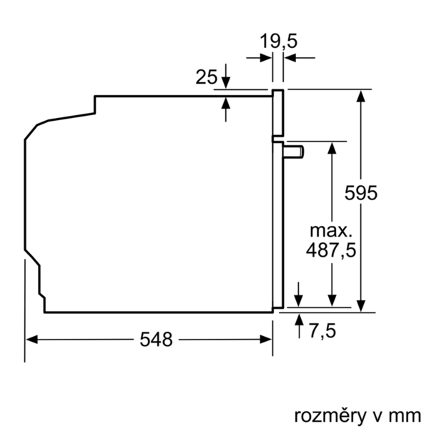

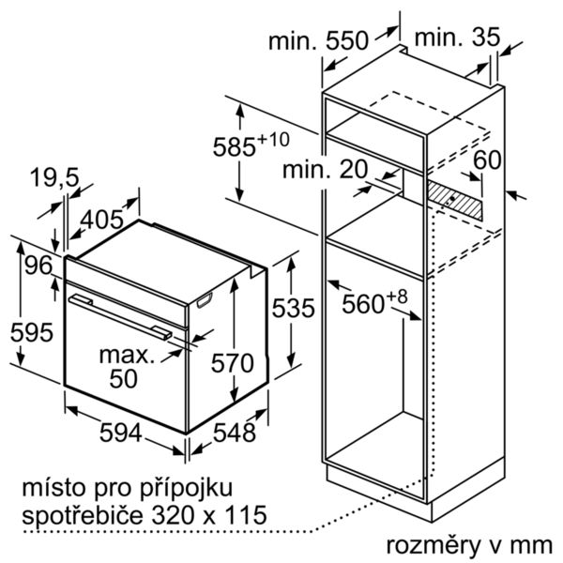


 | Rúra na pečenie | zvláštní příslušenství: | Vlastnosti:
 | HBA514ES1 antikoro | HEZ317000 : forma na pizzu HEZ327000 : Kameň na pečenie HEZ333001 : veko pre profi-panvicu HEZ530000 : 2 univerzálne panvice (polovičný formát) HEZ531000 : Plech na pečenie HEZ531010 : Plech na pečanie s keremickým povrchom HEZ532000 : Univerzálna pánvica HEZ532010 : Univerzálna pánvica s kerami. povrchom HEZ533000 : Profi pánvica HEZ538000 : jednonásobný teleksopický výsuv HEZ538200 : 2násobný teleskopický výsuv HEZ538S00 : 3násobný teleskop, z toho 1 ClipRail HEZ625071 : Grilovací plech HEZ633001 : Veko pre profi plech HEZ633070 : Profi plech HEZ634000 : Kombinovaný rošt HEZ636000 : Sklenená panvica HEZ638300 : 3-násobný plne teleskopický výsuv HEZ660050 : Accessory HEZ660060 : prídavný sokel HEZ864000 : Sklenené nádobí HEZ9020 : HEZ9041 : Vstavaná skriňa HEZ915003 : sklenený pekáč 5,4 l HEZG0AS00 : Sieťový kábel, dĺžka 3 m | farba/materiál prednej steny: antikoro konštrukcia: zabudovateľný integrovaný čistiaci systém: Nie rozmery niky (mm): 585-595 x 560-568 x 550 rozmery spotrebiča (mm): 595 x 594 x 548 rozmery zabaleného spotrebiča (mm): 675 x 690 x 660 materiál ovládacieho panelu: Stainless steel materiál dverí: sklo Hmotnosť netto (kg): 31,239 objem netto - rúra na pečenie 1 (l): 71 druhy ohrevu: Bottom heat, Conventional heat, Full width grill, Heißluft sanft, Hot Air, Hot air grilling, Pizza setting materiál 1. rúry na pečenie: Other vnútorné osvetlenie (ks): 1 aprobačné certifikáty: CE, VDE Dĺžka prívodného kábla (cm): 120 vnútorné osvetlenie - rúra na pečenie 1: 1 vozík na pečenie: 1-násobný funkcia elektronických hodín pre rúru na pečenie: budík, vyp., zap. vrátane príslušenstva: príkon pečúcich elementov (W): príkon grilovacích elementov (W): 2700 príkon konvenčných elementov (W): 2200 mikrovlnný príkon (W): zásuvka príkon (W):

 | Typ rúry / druhy ohrevu • Rúra na pečenie s 7 druhmi ohrevu: horúci vzduch, horný/dolný ohrev, cirkulačný infra-gril, velkoplošný gril, stupeň na pizzu, dolný ohrev, horúci vzduch jemný • rozsah teplôt: 50 °C - 275 °C • objem: 71 l Závesné rošty / teleskopické výsuvy • závesné rošty, 1-násobný teleskopický výsuv, so STOP funkciou Design • otočný volič, zápustné ovládače Čistenie • celosklenená vnútorná strana dvierok Komfort • LED-Displej • elektronické hodiny s časovou predvoľbou • výklopné dvierka • rýchloohrev • halogénové vnútorné osvetlenie • chladiaci ventilátor • designové madlo z nehrdzavejúcej ocele Príslušenstvo • 1 x kombinovaný rošt, 1 x univerzálna pánvica Bezpečnosť a životné prostredie • detská poistka Technické informácie • dĺžka sieťového kábla: 120 cm • napätie: 220 - 240 V • celkový príkon elektro: 3.4 kW • Trieda spotreby energie (podľa normy EU 65/2014): A Spotreba energie na cyklus pri konvenčnom ohreve: 0.97 kWh (na stupnici triedy energetickej účinnosti od A+++ do D) Spotreba energie na cyklus v režime cirkulácie vzduchu: 0.81 kWh Počet priestorov na pečenie: 1 Zdroj tepla: elektrina Objem pečúceho priestoru: 71 l Rozmery a technické informácie • rozmery spotrebica (V x Š x H): 595 mm x 594 mm x 548 mm • rozmery niky (VxŠxH): 585 mm - 595 mm x 560 mm - 568 mm x 550 mm • "Rozmery potrebné pre zabudovanie nájdete v inštalačných materiáloch."

 |  | alternativní barevná provedení: | Vlastnosti spotřeby a připojení:
 |  | HBA514ES1 : Rúra na pečenie | Trieda energetickej účinnosti (2010/30/EC): A Energy consumption per cycle conventional (2010/30/EC): 0,97 Energy consumption gas oven per cycle conventional (2010/30/EC): Energy consumption per cycle forced air convection (2010/30/EC): 0,81 Energy consumption gas oven per cycle forced air convection (2010/30/EC): Energy efficiency index (2010/30/EC): 95,3 príkon (W): 3400 istenie (A): 16 napätie (V): 220-240 frekvencia (Hz): 50; 60 typ zástrčky: Gardy zástrčka s uzemnením Connecting cable type: univerzálny kód produktu: farba/materiál prednej steny: antikoro alternatívne farebné zhotovenia: zdroj el. energie: elektrický aprobačné certifikáty: CE, VDE Dĺžka prívodného kábla (in): odporúčaný otvor v nike, veľkosť pre inštaláciu (in): x x rozmery zabaleného spotrebiča (in): 26.57 x 25.98 x 27.16 hmotnosť netto (lbs): 69 hmotnosť brutto (lbs): 74 Dĺžka prívodného kábla (cm): 120 Hmotnosť netto (kg): 31,239 hmotnosť brutto (kg): 33,0

 |  | včetně příslušenství:

EAN:4242005126002
02-10-2018

